inicio
 | BIENVENIDO

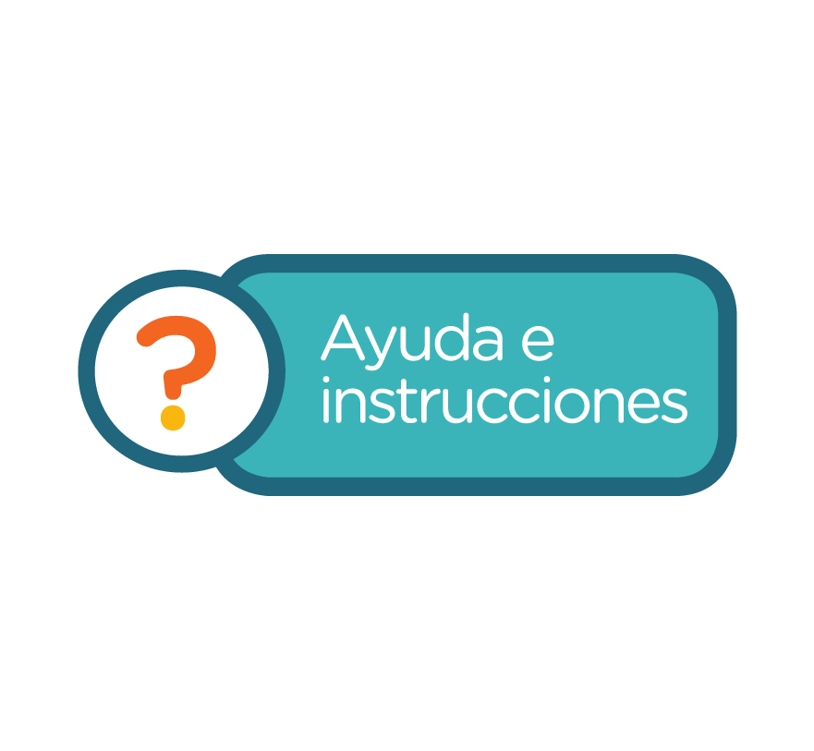 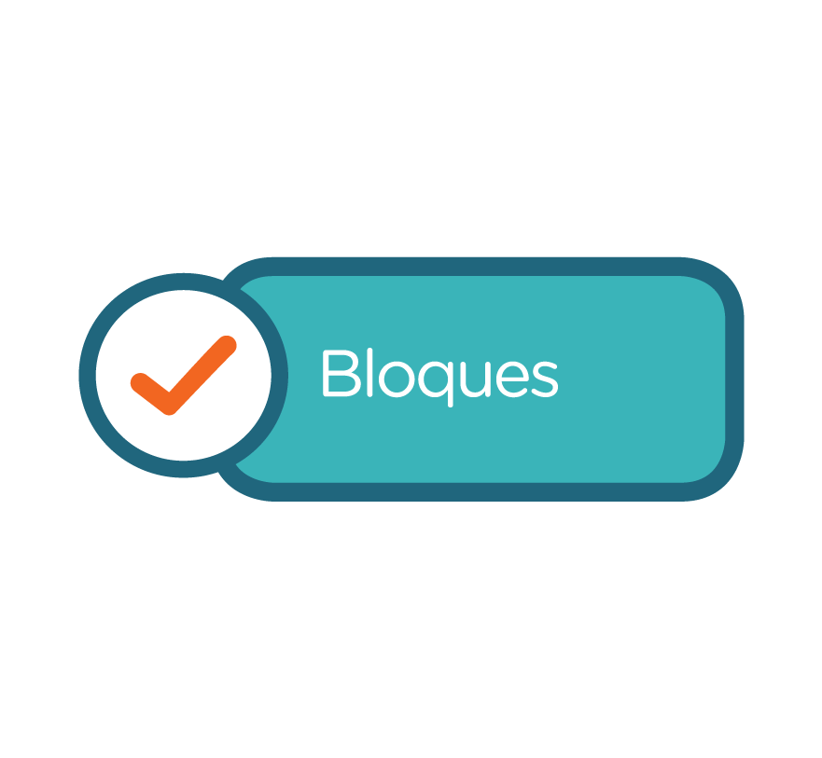 ¡Bienvenido al sistema de evaluación de habilidades lectoras! La comprensión lectora es fundamental para que los alumnos desarrollen dos de las competencias para la vida que plantea el Programa de Estudios 2011: aprender de manera permanente y manejar información, pero para desarrollar la comprensión lectora es preciso que los estudiantes aprendan a leer con una dicción, velocidad, fluidez, entonación y expresividad adecuadas; de este modo aprenderán a leer e interpretar ideas completas; identificarán la intención de un texto y reconocerán la voz de los personajes, en el caso de textos narrativos, entre otros aspectos. Por ello hemos diseñado este sistema de evaluación en el cual encontrará una rúbrica para evaluar cada una de las siguientes habilidades: · Comprensión lectora · Dicción · Velocidad · Fluidez · Entonación · Expresividad A partir de las actividades que se presentan en esta plataforma, en las que se trabaja cada habilidad una vez por bimestre, usted podrá registrar el nivel de desempeño de los alumnos, con base en los estándares establecidos en cada una de las rúbricas, y obtendrá una calificación de manera automática por alumno y otra que indique el nivel de logro del grupo. ¡Esperamos que esta herramienta le sea de gran utilidad para que sus alumnos desarrollen sus competencias lectoras, adquieran el gusto por la lectura y logren leer e interpretar diversos tipos de textos! Lo invitamos a leer las instrucciones para saber cómo utilizar este sistema de evaluación.

bloques
BLOQUES
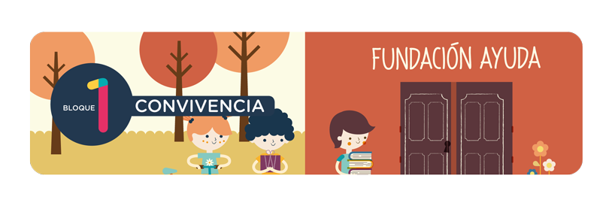
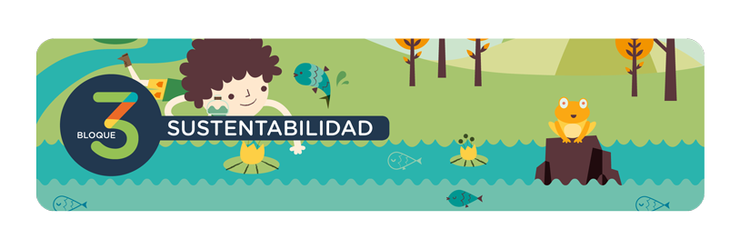

registro
 |  | REGISTRO DE ALUMNOS

 |  |  | Ciclo Escolar:
Escuela: |  |  | Grado:
Profesor/a: |  |  | Grupo:

N°. de Lista | Apellidos | Nombre
1
2
3
4
5
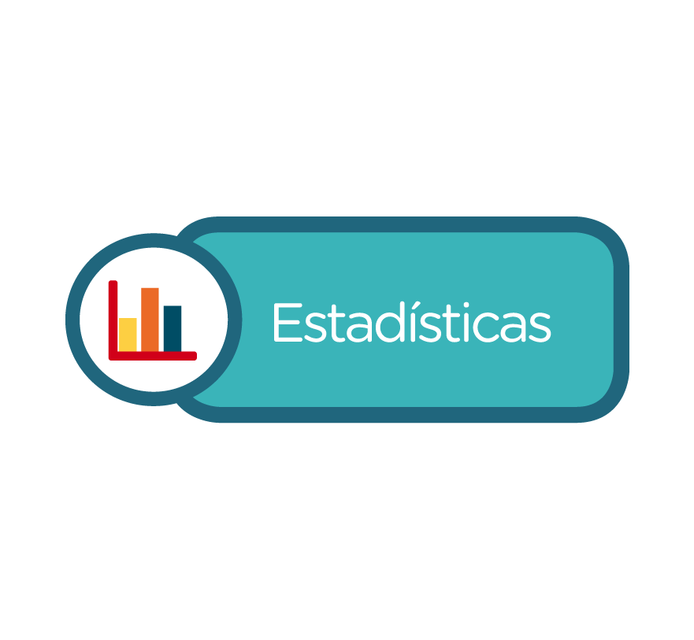
6
7
8
9
10
11
12
13
14
15
16
17
18
19
20
21
22
23
24
25
26
27
28
29
30
31
32
33
34
35
36
37
38
39
40

lectora
 |  | Sistema de evaluación de comprensión lectora

 |  | Actividad de comprensión lectora. Bloque 1

 | Utilice la siguiente rúbrica para evaluar la comprensión lectora en sus alumnos, registrando en la lista que aparece abajo, el puntaje que corresponde a su nivel de desempeño en cada criterio establecido. De este modo obtendrá una calificación por alumno (1-10). Al final de la rúbrica encontrará algunas sugerencias para que si sus alumnos se encuentran en los niveles 1 o 2 logren alcanzar el estándar.
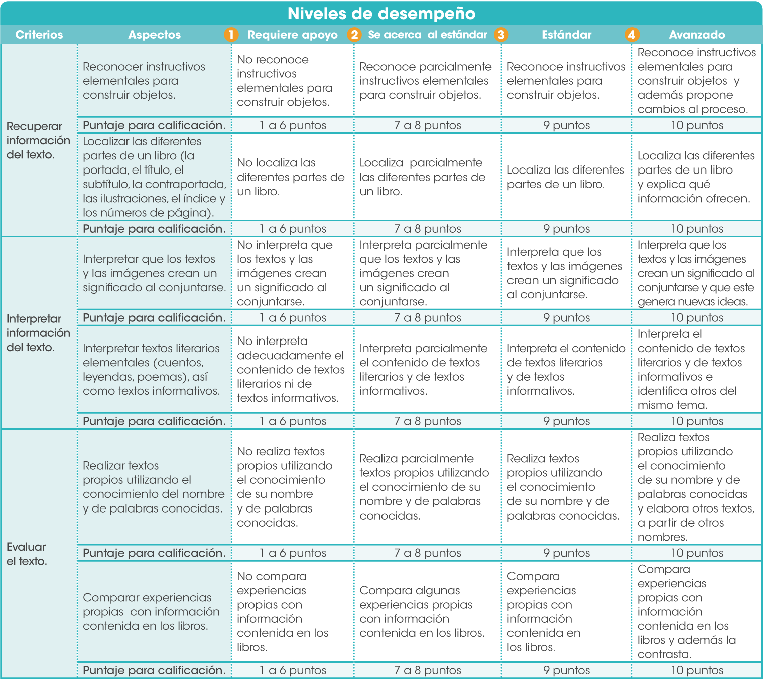

 |  | EVALUACIÓN BIMESTRAL DE COMPRENSIÓN LECTORA
 |  | ACTIVIDAD DE COMPRENSIÓN LECTORA. BLOQUE 1

 |  |  |  | Ciclo Escolar: | 0
 | Escuela: | 0 |  | Grado: | 0
 | Profesor: | 0 |  | Grupo: | 0 | Fecha:

 | Registre el puntaje alcanzado por alumno en cada criterio y obtendrá su calificación (1-10) en el desarrollo de habilidades de comprensión lectora. Al hacer clic en la sección Estadísticas encontrará una gráfica que compara el avance del alumno en comprensión lectora en cada bimestre y otra que presenta el nivel de desempeño alcanzado por el grupo.

 | Registro de alumnos |  | Recuperar información del texto |  |  | Interpretar información del texto |  |  | Evaluar el texto
N°. de Lista | Apellidos | Nombre | Reconocer instructivos elementales para construir objetos. | Localizar las diferentes partes de un libro. | Promedio | Interpretar que los textos y las imágenes crean un significado al conjuntarse. | Interpretar textos literarios elementales (cuentos, leyendas, poemas), así como de textos informativos. | Promedio | Realizar textos propios utilizando el conocimiento del nombre y de palabras conocidas. | Comparar experiencias propias con información contenida en los libros. | Promedio | Calificación
1 | 0 | 0
2 | 0 | 0
3 | 0 | 0
4 | 0 | 0
5 | 0 | 0
6 | 0 | 0
7 | 0 | 0
8 | 0 | 0
9 | 0 | 0
10 | 0 | 0
11 | 0 | 0
12 | 0 | 0
13 | 0 | 0
14 | 0 | 0
15 | 0 | 0
16 | 0 | 0
17 | 0 | 0
18 | 0 | 0
19 | 0 | 0
20 | 0 | 0
21 | 0 | 0
22 | 0 | 0
23 | 0 | 0
24 | 0 | 0
25 | 0 | 0
26 | 0 | 0
27 | 0 | 0
28 | 0 | 0
29 | 0 | 0
30 | 0 | 0
31 | 0 | 0
32 | 0 | 0
33 | 0 | 0
34 | 0 | 0
35 | 0 | 0
36 | 0 | 0
37 | 0 | 0
38 | 0 | 0
39 | 0 | 0
40 | 0 | 0
 |  |  |  |  |  |  |  |  |  | Calificación de grupo: |  | #DIV/0!

 | Sugerencias para alcanzar el estándar Si sus alumnos se encuentran en el nivel 1, requiere apoyo, o 2, se acerca al estándar, le sugerimos: • Motivar a los estudiantes con juegos que incluyan instrucciones, para que puedan identificar claramente una instrucción. • Solicitar que expresen, de manera individual, cuál es el obstáculo que les impide identificar los elementos de un libro, para despejar sus dudas. • Indicar a los alumnos, durante la lectura, la relación entre imágenes y contenido. • Solicitar que expresen sus ideas de agrado o desagrado con respecto de lo que leen y expliquen si hay una relación entre el texto y sus propias experiencias.

diccion
 | Sistema de evaluación de dicción

 | Actividad de dicción. Bloque 1

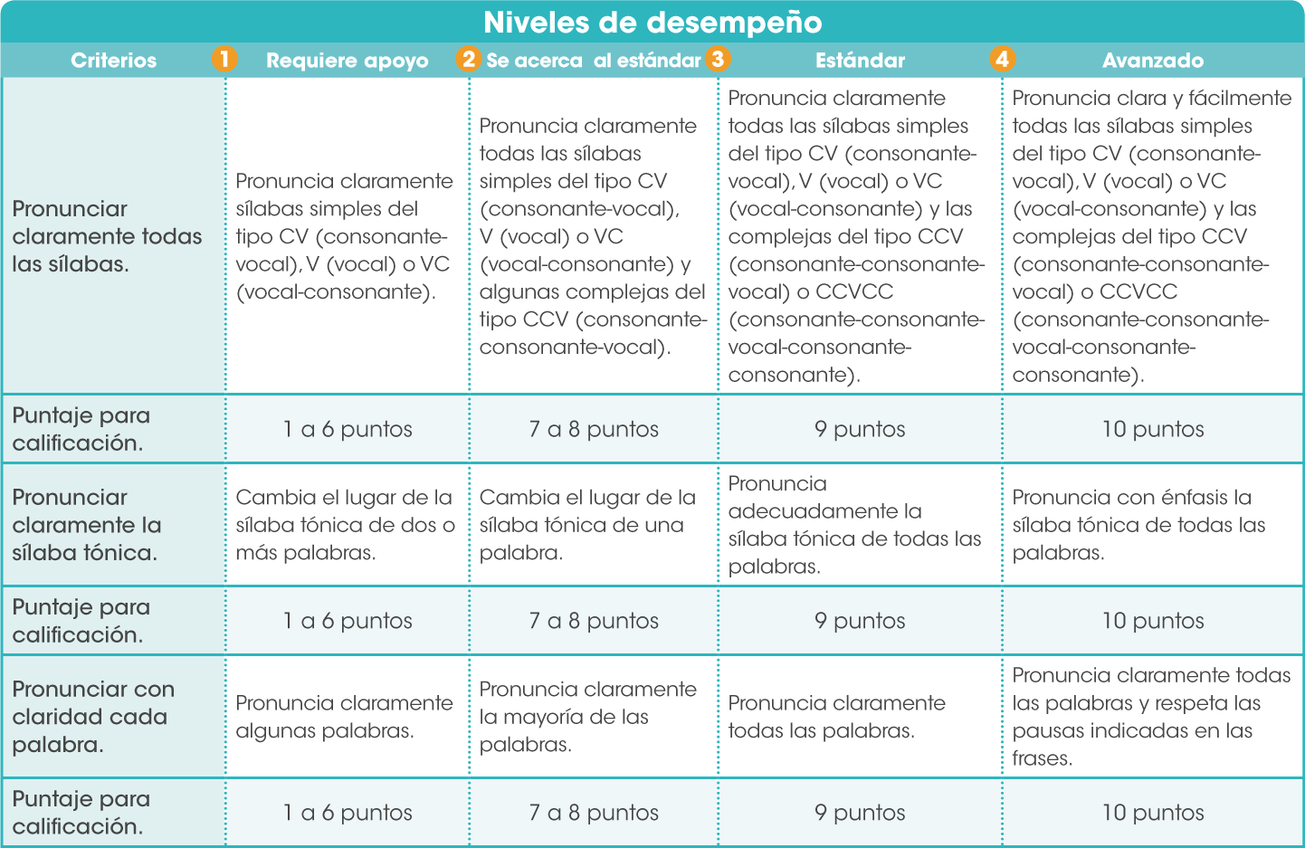
Utilice la siguiente rúbrica para evaluar la dicción en sus alumnos, registrando en la lista que aparece abajo, el puntaje correspondiente a su nivel de desempeño en cada criterio establecido. De este modo obtendrá una calificación por alumno (1-10). Al final de la rúbrica encontrará algunas sugerencias para que si sus alumnos se encuentran en los niveles 1 o 2 logren alcanzar el estándar.

 | EVALUACIÓN BIMESTRAL DE DICCIÓN
 | ACTIVIDAD DE DICCIÓN. BLOQUE 1

 |  |  | Ciclo Escolar: | 0
Escuela: | 0 |  | Grado: | 0
Profesor: | 0 |  | Grupo: | 0 | Fecha:

Registre el puntaje alcanzado por alumno en cada criterio y obtendrá su calificación (1-10) en el desarrollo de habilidades de dicción. Al hacer clic en la sección Estadísticas encontrará una gráfica que compara el avance del alumno en dicción en cada bimestre y otra que presenta el nivel de desempeño alcanzado por el grupo.

 | Registro de alumnos
N°. de Lista | Apellidos | Nombre | Pronunciar claramente todas las sílabas. | Pronunciar claramente la sílaba tónica. | Pronunciar con claridad cada palabra. | Calificación
1 | 0 | 0
2 | 0 | 0
3 | 0 | 0
4 | 0 | 0
5 | 0 | 0
6 | 0 | 0
7 | 0 | 0
8 | 0 | 0
9 | 0 | 0
10 | 0 | 0
11 | 0 | 0
12 | 0 | 0
13 | 0 | 0
14 | 0 | 0
15 | 0 | 0
16 | 0 | 0
17 | 0 | 0
18 | 0 | 0
19 | 0 | 0
20 | 0 | 0
21 | 0 | 0
22 | 0 | 0
23 | 0 | 0
24 | 0 | 0
25 | 0 | 0
26 | 0 | 0
27 | 0 | 0
28 | 0 | 0
29 | 0 | 0
30 | 0 | 0
31 | 0 | 0
32 | 0 | 0
33 | 0 | 0
34 | 0 | 0
35 | 0 | 0
36 | 0 | 0
37 | 0 | 0
38 | 0 | 0
39 | 0 | 0
40 | 0 | 0
 |  |  |  | Calificación de grupo: |  | #DIV/0!

Sugerencias para alcanzar el estándar Si sus alumnos se encuentran en el nivel 1, requiere apoyo, o 2, se acerca al estándar, le sugerimos: • Solicitar que practiquen la pronunciación, primero que leyendo las palabras de corrido, luego separándolas en sílabas y nuevamente leyéndolas de corrido. • Practicar la lectura en voz alta de 10 a 15 minutos por día. • Practicar la lectura de listas de palabras exagerando la pronunciación de la sílaba tónica. Procure que en las listas haya la misma cantidad de palabras agudas, graves y esdrújulas. • Practicar la lectura de palabras de difícil pronunciación, aquellas que tienen grupos consonánticos como: “trans-“, “sub-“. “subs-“, “ab-“, “ac-“, “ap-“, “mn-“, entre otros; primero en sílabas y luego de corrido.

fluidez
 | Sistema de evaluación de fluidez

 | Actividad de fluidez. Bloque 1

Utilice la siguiente rúbrica para evaluar la fluidez en sus alumnos, registrando en la lista que aparece abajo, el puntaje que corresponde a su nivel de desempeño en cada criterio establecido. De este modo obtendrá una calificación por alumno (1-10). Al final de la rúbrica encontrará algunas sugerencias para que si sus alumnos se encuentran en los niveles 1 o 2 logren alcanzar el estándar.

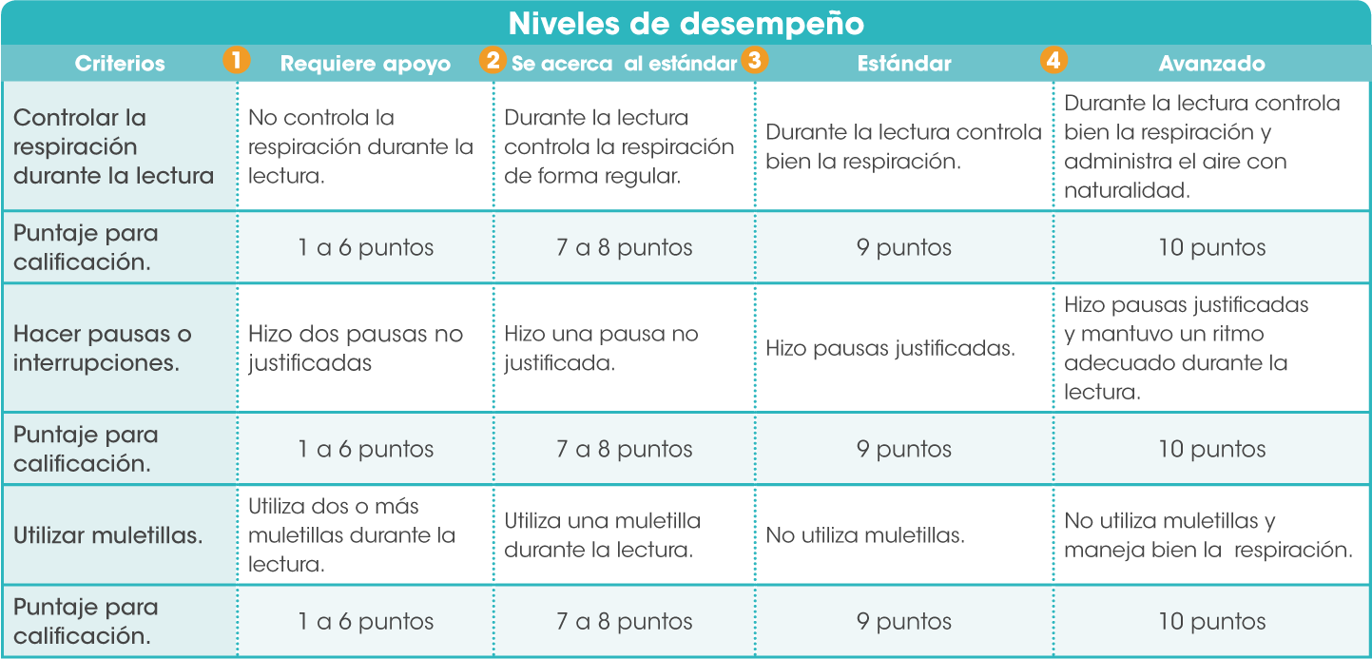

 | EVALUACIÓN BIMESTRAL DE FLUIDEZ
 | ACTIVIDAD DE FLUIDEZ. BLOQUE 1

 |  |  | Ciclo Escolar: | 0
Escuela: | 0 |  | Grado: | 0
Profesor: | 0 |  | Grupo: | 0 | Fecha:

Registre el puntaje alcanzado por alumno en cada criterio y obtendrá su calificación (1-10) en el desarrollo de habilidades de fluidez. En la sección Estadísticas encontrará una gráfica que compara el avance del alumno en fluidez en cada bimestre y otra que presenta el nivel de desempeño alcanzado por el grupo.

 | Registro de alumnos
N°. de Lista | Apellidos | Nombre | Controlar la respiración durante la lectura. | Hacer pausas o interrupciones. | Utilizar muletillas. | Calificación
1 | 0 | 0
2 | 0 | 0
3 | 0 | 0
4 | 0 | 0
5 | 0 | 0
6 | 0 | 0
7 | 0 | 0
8 | 0 | 0
9 | 0 | 0
10 | 0 | 0
11 | 0 | 0
12 | 0 | 0
13 | 0 | 0
14 | 0 | 0
15 | 0 | 0
16 | 0 | 0
17 | 0 | 0
18 | 0 | 0
19 | 0 | 0
20 | 0 | 0
21 | 0 | 0
22 | 0 | 0
23 | 0 | 0
24 | 0 | 0
25 | 0 | 0
26 | 0 | 0
27 | 0 | 0
28 | 0 | 0
29 | 0 | 0
30 | 0 | 0
31 | 0 | 0
32 | 0 | 0
33 | 0 | 0
34 | 0 | 0
35 | 0 | 0
36 | 0 | 0
37 | 0 | 0
38 | 0 | 0
39 | 0 | 0
40 | 0 | 0
 |  |  |  | Calificación de grupo: |  | #DIV/0!

Sugerencias para alcanzar el estándar Si sus alumnos se encuentran en el nivel 1, requiere apoyo, o 2, se acerca al estándar, le sugerimos: • Practicar con los alumnos la lectura de poemas breves, por ejemplo haikús como: “Del verano, roja y fría/ carcajada,/rebanada/de sandía!” • Pedirles que lean y hagan una pausa en cada verso, sin importar los signos de puntuación; luego solicitarles que lean respetando los signos de puntuación. Finalmente reflexione con ellos sobre la importancia de la respiración para la lectura en voz alta. • Pedir a los alumnos que practiquen la lectura en voz alta exagerando las pausas en donde haya algún signo de puntuación para que aprendan a respirar de manera natural, mientras leen en voz alta. Después, que lean el mismo texto sin hacer ninguna pausa. Finalmente que lo lean haciendo solo las pausas justificadas por la presencia de signos de puntuación. Reflexione con ellos sobre la importancia de la respiración al leer en voz alta.

entonacion
 | Sistema de evaluación de entonación

 | Actividad de entonación. Bloque 1

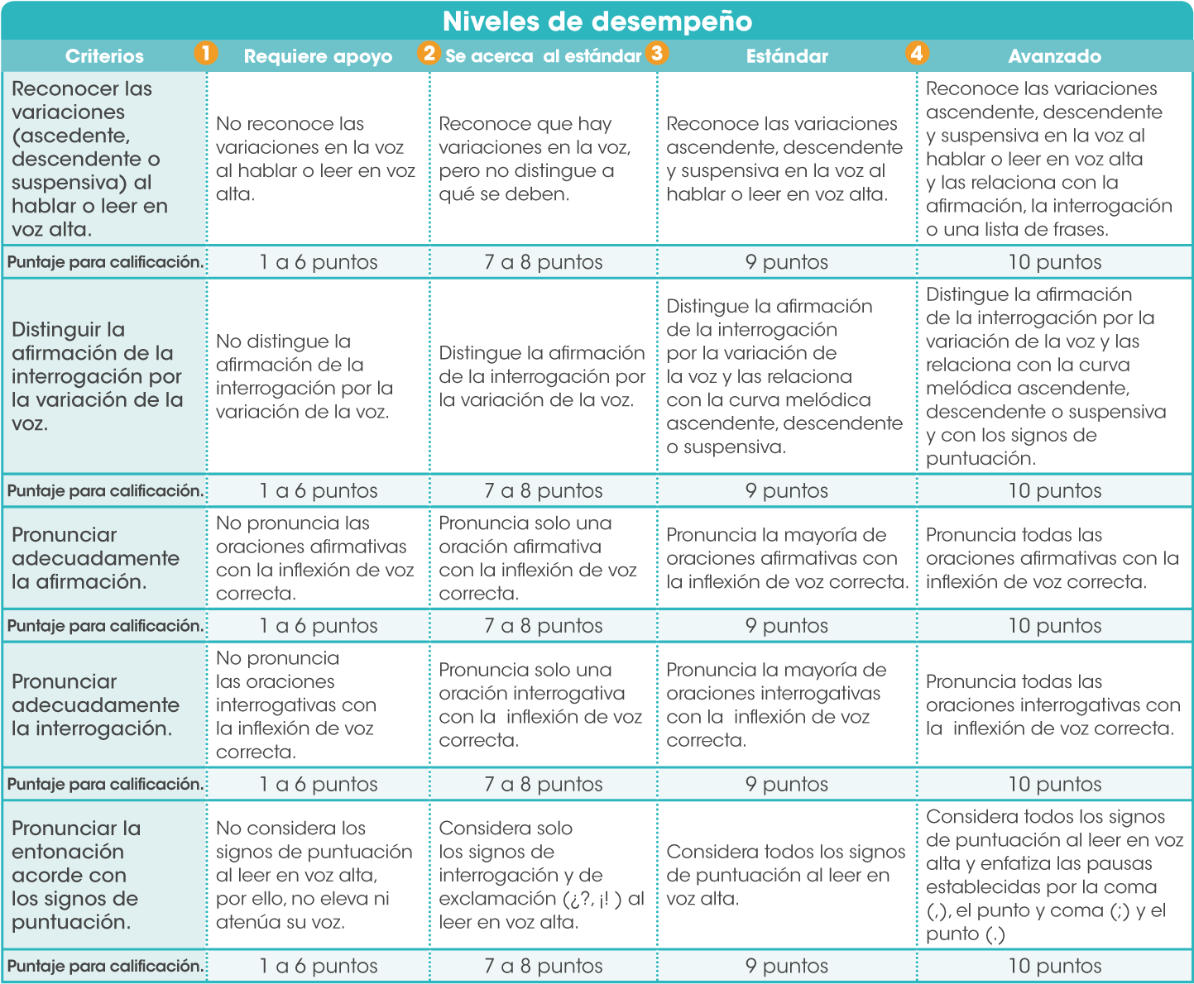
Utilice la siguiente rúbrica para evaluar la entonación en sus alumnos, registrando en la lista que aparece abajo, el puntaje que corresponde a su nivel de desempeño en cada criterio establecido. De este modo obtendrá una calificación por alumno (1-10). Al final de la rúbrica encontrará algunas sugerencias para que si sus alumnos se encuentran en los niveles 1 o 2 logren alcanzar el estándar.

 | EVALUACIÓN BIMESTRAL DE ENTONACIÓN
 | ACTIVIDAD DE ENTONACIÓN BLOQUE 1

 |  | Ciclo Escolar: | 0
Escuela: | 0 | Grado: | 0
Profesor: | 0 | Grupo: | 0 | Fecha:

Registre el puntaje alcanzado por alumno en cada criterio y obtendrá su calificación (1-10) en el desarrollo de habilidades de entonación. Al hacer clic en la sección en la sección Estadísticas encontrará una gráfica que compara el avance del alumno en entonación en cada bimestre y otra que presenta el nivel de desempeño alcanzado por el grupo.
...

expresividad
 | Sistema de evaluación de expresividad

 | Actividad de expresividad. Bloque 1

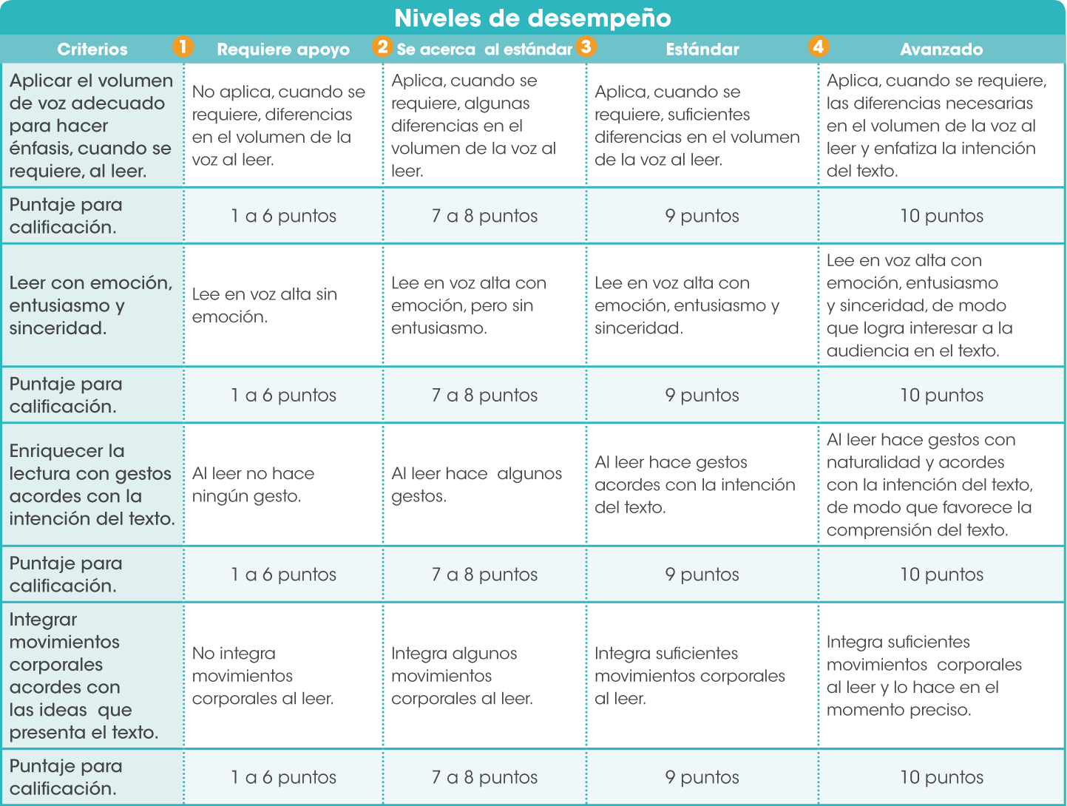
Utilice la siguiente rúbrica para evaluar la expresividad en sus alumnos, registrando en la lista que aparece abajo, el puntaje que corresponde a su nivel de desempeño en cada criterio establecido. De este modo obtendrá una calificación por alumno (1-10). Al final de la rúbrica encontrará algunas sugerencias para que si sus alumnos se encuentran en los niveles 1 o 2 logren alcanzar el estándar.

 | EVALUACIÓN BIMESTRAL DE EXPRESIVIDAD
 | ACTIVIDAD DE EXPRESIVIDAD BLOQUE 1

 |  | Ciclo Escolar: | 0
Escuela: | 0 | Grado: | 0
Profesor: | 0 | Grupo: | 0 | Fecha:
...

graficos
...
Práctica de comprensión lectora
Bloque 1 | 0
Bloque 2 | 0
Bloque 3 | 0
Bloque 4 | 0
Bloque 5 | 0
Práctica de dicción
Bloque 1 | 0
Bloque 2 | 0
Bloque 3 | 0
Bloque 4 | 0
Bloque 5 | 0

Práctica de fluidez
Bloque 1 | 0
Bloque 2 | 0
Bloque 3 | 0
Bloque 4 | 0
Bloque 5 | 0
Práctica de entonación
Bloque 1 | 0
Bloque 2 | 0
Bloque 3 | 0
Bloque 4 | 0
Bloque 5 | 0

Práctica de expresividad
Bloque 1 | 0
Bloque 2 | 0
Bloque 3 | 0
Bloque 4 | 0
Bloque 5 | 0
Velocidad lectora
Bloque 1 | 0
Bloque 2 | 0
Bloque 3 | 0
Bloque 4 | 0
Bloque 5 | 0

Calificación de grupo
 | Comprensión Lectora | Práctica Dicción | Práctica Fluidez | Práctica Entonacion | Práctica Expresividad | Velocidad Lectora
Bloque 1 | 0.0 | 0.0 | 0.0 | 0.0 | 0.0 | 0.0
Bloque 2 | 0.0 | 0.0 | 0.0 | 0.0 | 0.0 | 0.0
Bloque 3 | 0.0 | 0.0 | 0.0 | 0.0 | 0.0 | 0.0
Bloque 4 | 0.0 | 0.0 | 0.0 | 0.0 | 0.0 | 0.0
Bloque 5 | 0.0 | 0.0 | 0.0 | 0.0 | 0.0 | 0.0
...

